货道调整
威海新北洋 技术服务有限公司 |  | 补货 指 导 卡 |  |  | 隔条安装 | 产品名称 | 智能微超 | 适用范围 | 智能微超 | 页编号 | 1_6 | 页码 | 6
 |  | 文 件 编 号 |  |  | AZ-XLS-ZNWC/RI210、200、310、300 | 产品型号 | BVM-RI210、200、310、300 |  |  | 版本号 |  | V1.0
物料 |  |  |  |  | 操作步骤
隔条安装（出厂已装好）
注意：
1、每排层板最左边必须放隔条，否则扫不到该层；放置货物时注意，货物高度应小于两层板距离，且货物需贴着
隔条组件的右侧面，如图一
2、图二标圈左侧区域为可扫描区域，即可摆货区域，右侧区域为不可扫描区域
3、安装隔条组件时务必安装到正确的孔位，不可斜着安装，可参考层板前面三角形标识和后面圆形标识来识别
是否安装斜，每两隔条组件之间最少空有4个方格，如图三
序号 | 物料编号 | 物料名称 | 类别 | 用量
1
2
3
4
5
1、按前期制定的商品摆放顺序摆放隔条，先将隔条后支撑架插到层板后面方孔如图四
2、再将前支撑架卡钩安装到层板下前方的方孔中，安装中听到轻微的咔擦声，说明已安装到位如图五
3、拆卸隔条，用手抬起层板方格里前支架卡钩即可取出
6
备注

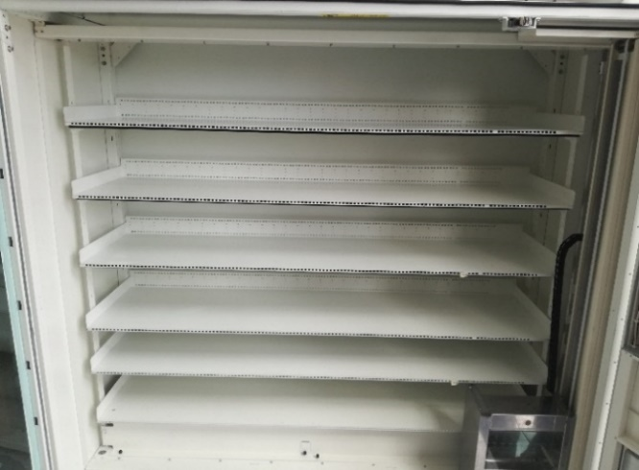
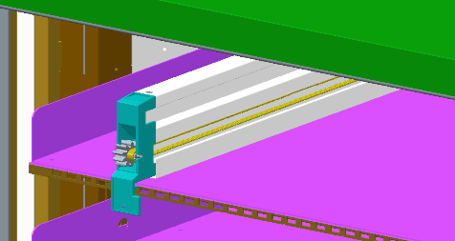
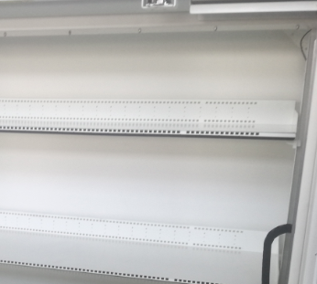
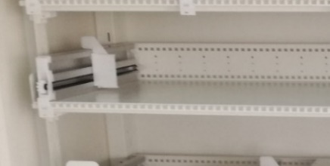
图五
图三
图四
图一
货物需贴着此表面
图二
左边的区域为可扫描区域
右边的区域为不可扫描区域
工具耗材
序号 | 描述
1
2
3

注意事项
序号 | 描述
1 | 每排层板最左边必须放隔条，否则扫不到该层；放置货物时注意，货物高度应小于两层板距离，且货物需贴着隔条组件的右侧面，如图一

2 | 图二标圈左侧区域为可扫描区域，即可摆货区域，右侧区域为不可扫描区域

3 | 安装隔条组件时务必安装到正确的孔位，不可斜着安装，可参考层板前面三角形标识和后面圆形标识来识别是否安装斜，每两隔条组件之间最少空有4个方格，如图三

